Część 3
Część 3 – materiały drukowane promocyjne oraz reklamowe zamawiane w celu promocji Uniwersytetu Przyrodniczego w Lublinie
L.p. | Nazwa przedmiotu zamówienia (przykładowa nazwa handlowa) | Charakterystyka – czytelny i szczegółowy opis przedmiotu zamówienia w j. polskim* (bez nazw handlowych i znaków towarowych) | J.m. | Ilość | Cena jednostkowa netto | Wartość netto | VAT (%) | Wartość brutto | Zdjęcie poglądowe
1 | 2 | 3 | 4 | 5 | 6 | 7 | 8 | 9 | 10
1 | informator wizerunkowy w języku polskim | Informator wizerunkowy Uniwersytetu Przyrodniczego w Lublinie w języku polskim. Liczba stron 64, wymiar: 21cm x 21 cm (po złożeniu), zadruk fullcolor: dwustronny 4/4. Okładka: 4/4 wnętrze, folia mat lakier uv wybiórczo 1+0. Druk offsetowy. Papier: środek kreda błysk 130 g, okładka kreda błysk 250 g. Forma łączenia: klejenie PUR. Projekt nadruku zostaje dostarczony po wyłonieniu wykonawcy. Przed wydrukiem wymagane przesłanie projektów do akceptacji. Dostawa do wrzesień 2022 r | szt. | 2000 |  | 0 |  | 0 | 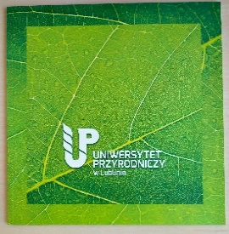
2 | kalendarz ścienny A3 na spirali | Kalendarz wieloplanszowy na spirali, rozmiar A3 (297x420 mm) pionowy. 12 kartek jednostronnych w środku + dwustronne okładki (przód + tył). Spirala metalowa z zawieszką, biała. Papier powlekany (kredowy) błyszczący 170 g. Dru offsetowy Nadruk kolorowy (4/4 CMYK). Okładka uszlachetnienie: błysk jednostronnie. Kartonik na spód bloczka. Dziurka do powieszenia na dole strony. Dostawa do wrzesień 2022 r | szt. | 100 |  | 0 |  | 0 | 
3 | bloczek A4 z wyrywanymi kartkami | Bloczek klejony A4 z wyrywanymi kartkami. Klejony od górnej, krótszej krawędzi. Papier 90 g offset w szare kropki. 25 kartek w jednym bloczku. Nadruk kolorowy na 1 stonie kartki. Nadruk w rogach notesu: logotyp Uniwersytetu Przyrodniczego w Lublinie; adres internetowy Uniwersytetu up.lublin.pl; dane teleadresowe Uniwersytetu. Ostateczny projekt graficzny ze wszystkimi elementami wykonany przez zleceniobiorcę wg wytycznych zleceniodawcy, stworzony po wyłonieniu wykonawcy. Przed wydrukiem wymagane przesłanie projektów do akceptacji. Na spodzie każdego notesu karton usztywniający bez zadruku. | szt. | 1000 |  | 0 |  | 0 | 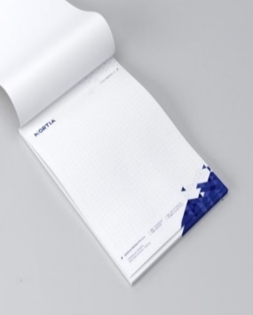
4 | teczka konferencyjna | Teczki firmowe w formacie A4 z 2 bigami. Format po złożeniu: 220x 305 mm. Grzbiet: 5 mm. W środku skrzydełka zabezpieczające dokumenty przed wysunięciem. W dolnym skrzydełku nacięcia w które można włożyć wizytówkę. Papier kredowy o gramaturze 350 g. Nadruk fullcolor zawierający obowiązkowo elementy takie jak: logotyp Uniwersytetu, dane teleadresowe, adres strony internetowej Uniwersytetu oraz element graficzny dostarczony przez zamawiającego. W środku skrzydełka w kolorze zielonym (kolor z logotypu Uniwersytetu); Wykończenie: folia mat + lakier UV (lakier na przedniej okładce logotyp). Przed wydrukiem wymagane przesłanie projektów do akceptacji. | szt. | 2000 |  | 0 |  | 0 | 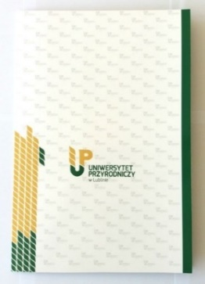 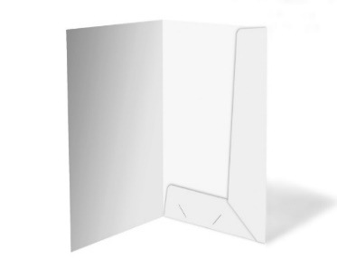
5 | teczka z paskiem na wizytówkę | Elegancka teczka (okładka) wykonana z kartonu barwionego w masie o min. 300 g. ze złoceniem. Keaykolour Original zielony ciemny 300g lub opcjonalnie Kreative karton 270g, odcień ciemna zieleńNa froncie złocenie – 3 rodzaje – o szerokości 7,5-8cm. 3 rodzaje: 1 rodzaj – godło + napis pod spodem REKTOR – 500 szt. 2 rodzaj - logotyp i nazwa Uniwersytetu (Uniwersytet Przyrodniczy w Lublinie) – 400 szt. 3 rodzaj - logotyp i nazwa w wersji angielskiej (University of life Sciences) - 100 szt. Wewnątrz okładki po prawej stronie znajduje się patka podtrzymująca dyplom wykonana z tego samego kartonu. | szt. | 1000 |  | 0 |  | 0 | 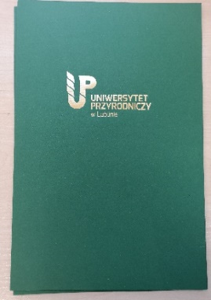 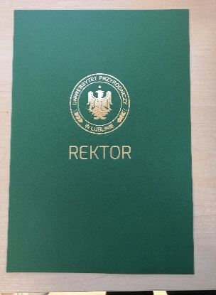
6 | torba laminowana duża | Torba wykonana z papieru kredowanego z uchwytem przewlekanym ze sznurka syntetycznego 5mm, z usztywnianym dnem i górą torby. Papier kredowany biały, min. 170g, laminat mat, usztywnienie tektura. Wymiary torby - szerokość: 300 mm, wysokość 400 mm, dno: 100 mm. Torba w kolorze ciemnozielonym - cała zewnętrzna powierzchnia torby oraz górne usztywnienie wewnątrz na wysokość ok. 50 mm od górnej krawędzi w głąb wnętrza torby. Uchwyty w kolorze złotym. Nadruk dwustronny, jednokolorowy: logotyp Uniwersytetu Przyrodniczego w Lublinie w kolorze złotym. Logotyp dostarczony przez zamawiającego. Przed wydrukiem wymagane przesłanie projektów do akceptacji. | szt. | 500 |  | 0 |  | 0 | 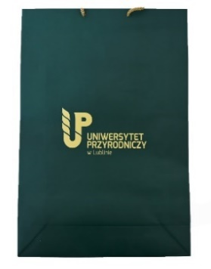
7 | torba laminowana mała | Torba wykonana z papieru kredowanego z uchwytem przewlekanym ze sznurka syntetycznego 5mm (kolor: biały), z usztywnianym dnem i górą torby. Papier kredowany biały, min. 170g, laminat mat, usztywnienie tektura. Kolor: ciemnozielony. Wymiary torby: wysokość: 26,5 cm szerokość: 22,5 cm, dno: 8 cm. Nadruk w jednym kolorze (biały), znakowanie: logo dostarczone przez zamawiającego - lakier UV. | szt. | 1000 |  | 0 |  | 0 | 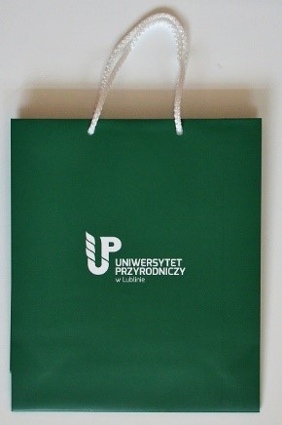
8 | torba laminowana średnia | Torba wykonana z papieru kredowanego z uchwytem przewlekanym ze sznurka syntetycznego 5mm (kolor: biały), z usztywnianym dnem i górą torby. Papier kredowany biały, min. 170g, laminat mat, usztywnienie tektura. Kolor torby: ciemnozielony. Wymiary torby: wysokość: 31 cm szerokość: 23 cm, dno: 10 cm. Nadruk w jednym kolorze (biały), znakowanie: logo dostarczone przez zamawiającego - lakier UV. | szt. | 2000 |  | 0 |  | 0
9 | torba laminowana średnia z motywem | Torba wykonana z papieru kredowanego z uchwytem przewlekanym ze sznurka syntetycznego 5mm (kolor: ciemnozielony), z usztywnianym dnem i górą torby. Papier kredowany biały, min. 170g, laminat błyszczący, usztywnienie tektura. Kolor torby: biały. Wymiary torby: wysokość: 31 cm szerokość: 23 cm, dno: 10 cm. Nadruk w jednym kolorze, znakowanie: grafika dostarczona przez zamawiającego. | szt. | 1000 |  | 0 |  | 0 | 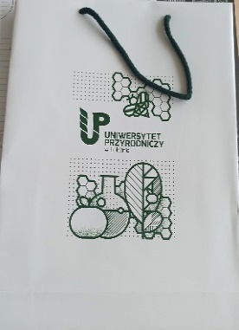
10 | torba laminowana mała z motywem | Torba wykonana z papieru kredowanego z uchwytem przewlekanym ze sznurka syntetycznego 5mm (kolor: ciemnozielony), z usztywnianym dnem i górą torby. Papier kredowany biały, min. 170g, laminat błyszczący, usztywnienie tektura. Kolor torby: biały. Wymiary torby: wysokość: 26,5 cm szerokość: 22,5 cm, dno: 8 cm. Nadruk w jednym kolorze, znakowanie: grafika dostarczona przez zamawiającego. | szt. | 1000 |  | 0 |  | 0
SUMA |  |  |  |  |  | 0 |  | 0

Materiały promocyjne będą dostarczane do dwóch równych miejsc. Przed planowaną dostawą Zleceniobiorca zobowiązuje się do przekazania Zleceniodawcy informacji najpóźniej 3 dni robocze przed terminem dostawy oraz ustalenia miejsca dostawy. Materiały będą dostarczane pod następujące adresy: Uniwersytet Przyrodniczy w Lublinie – magazyn centralny ul. Akademicka 12a 20-950 Lublin Uniwersytet Przyrodniczy w Lublinie – Biuro Komunikacji ul. Akademicka 13 20-950 Lublin Zleceniobiorca zobowiązuje się do odpowiedniego oznakowania opakowań zbiorczych materiałów z zaznaczeniem nazwy przedmiotu, ilości oraz miejsca dostawy.

